Sheet1
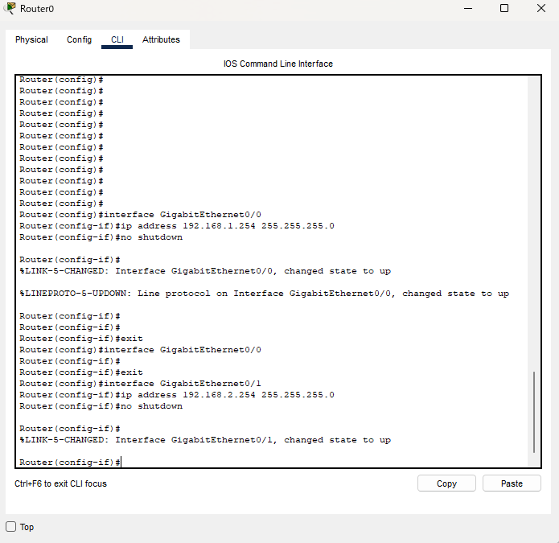
 | RouterでIPアドレスの割り振り

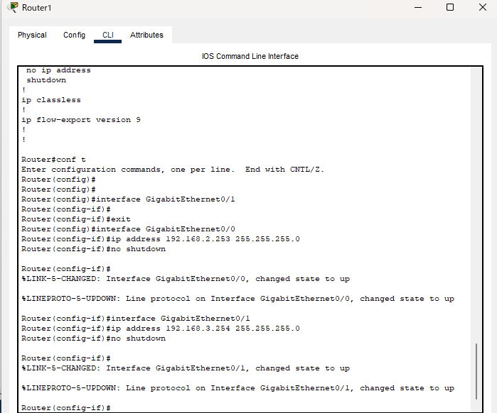

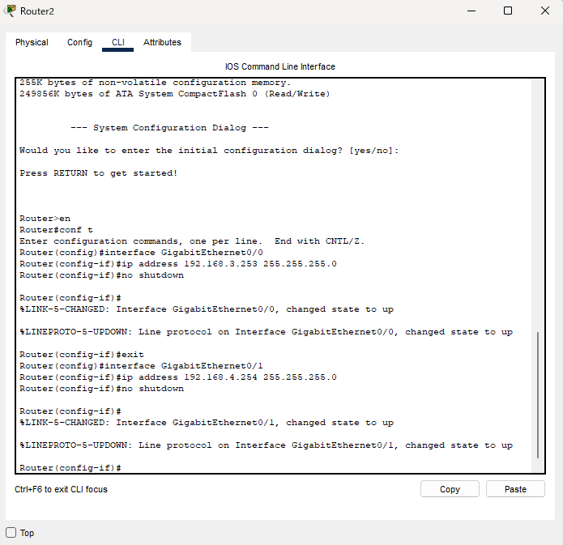

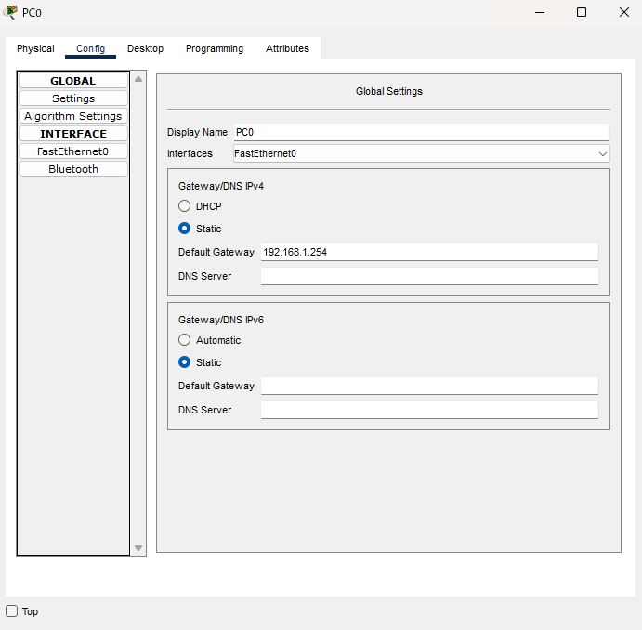
 | デフォルトゲートウェイの設定

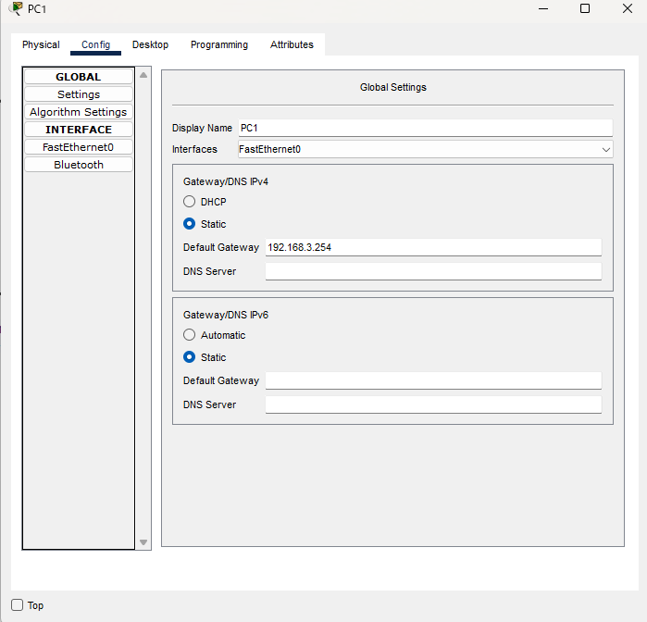

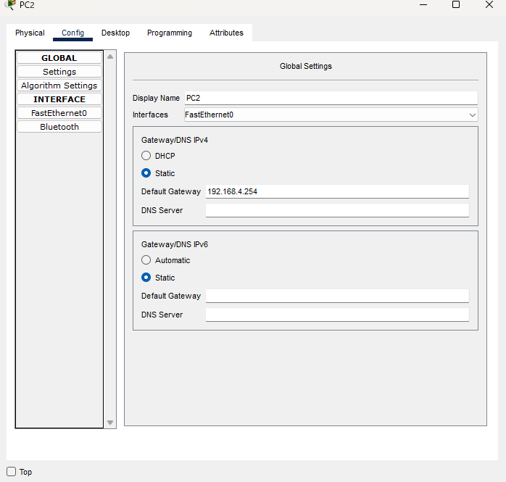

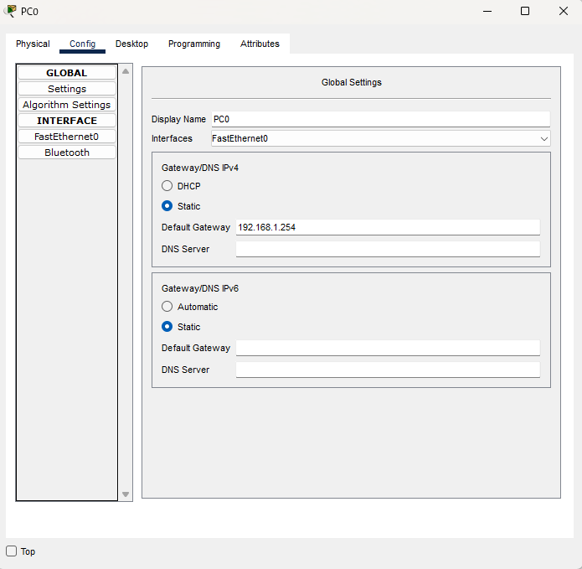
PCのインターフェースにip割り当て

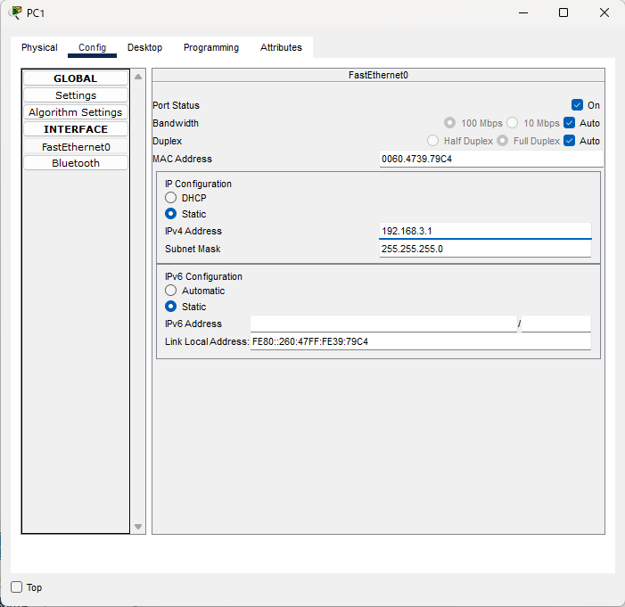

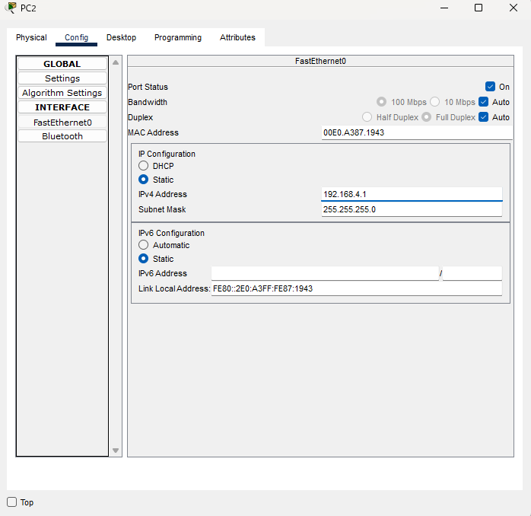

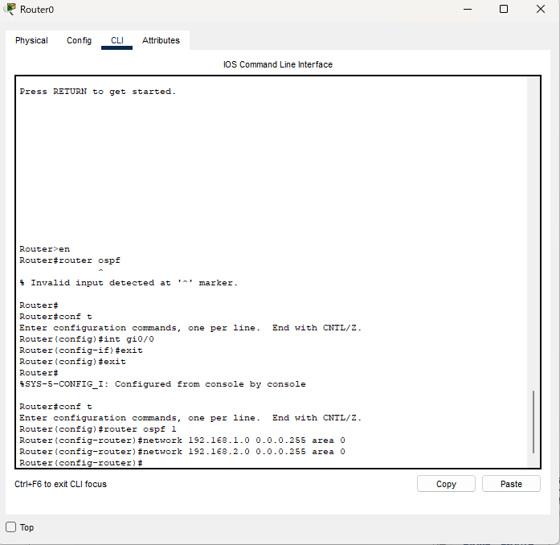
 | Router0のOSCFの有効化

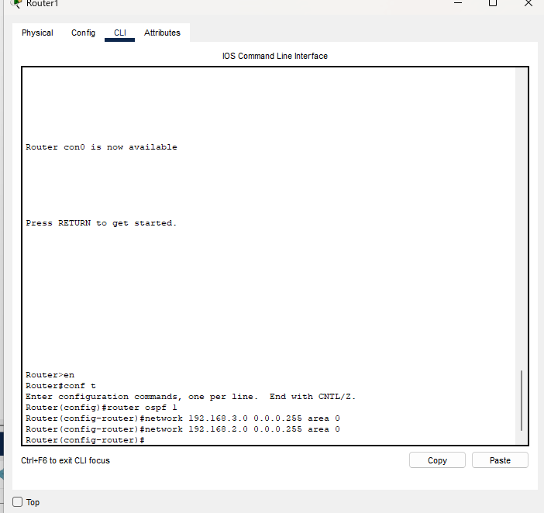
 | Router1のOSCFの有効化

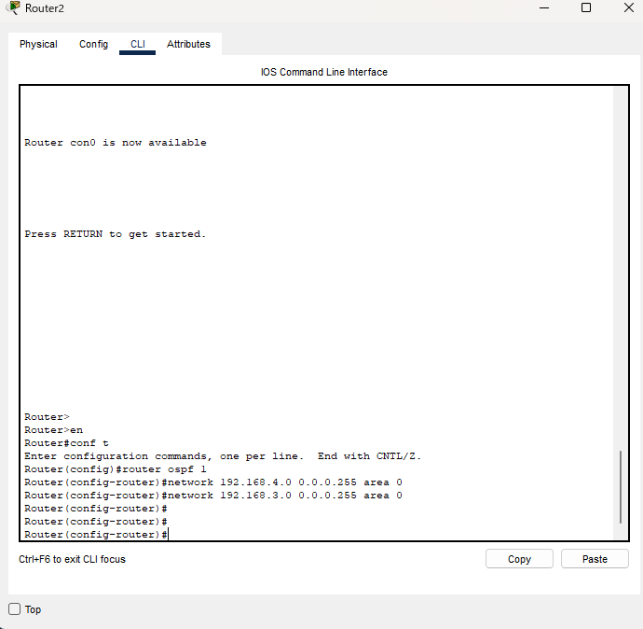
 | Router2のOSCFの有効化

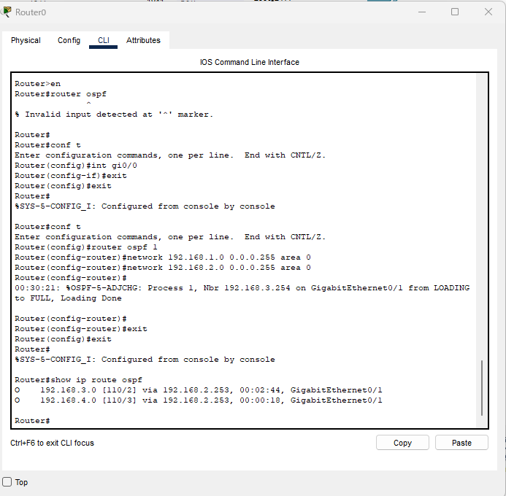
 | Router0のOSCF設定確認

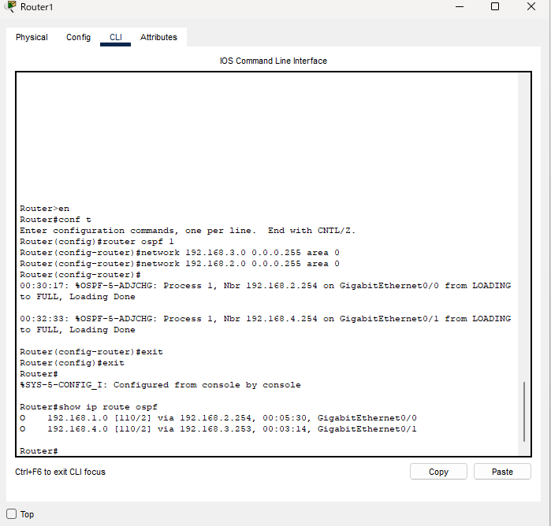
 | Router1のOSCF設定確認

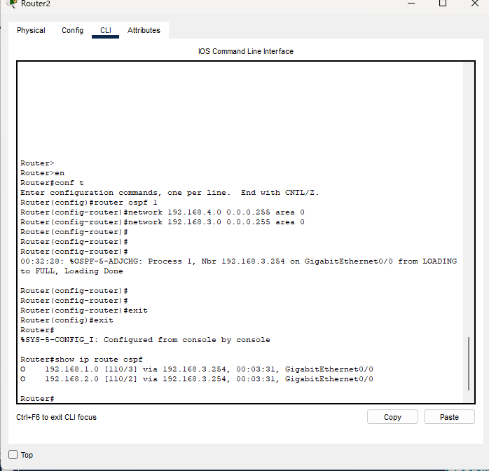
 | Router2のOSCF設定確認

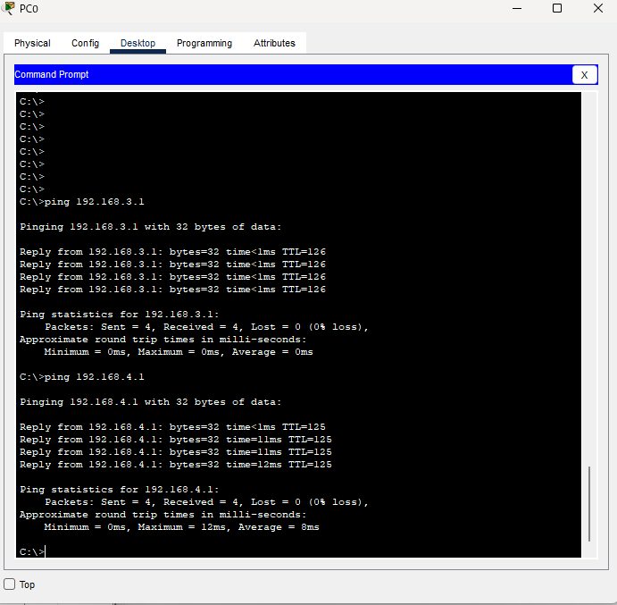
 | PC0からPC1,PC2へping通ること確認。

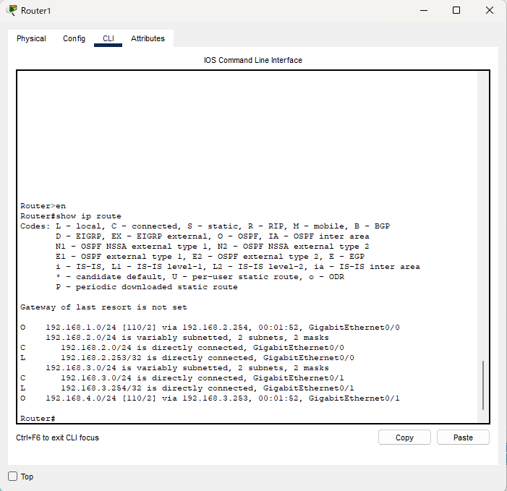
 | Router1にてテーブルでOSPFの設定は言っていること確認。

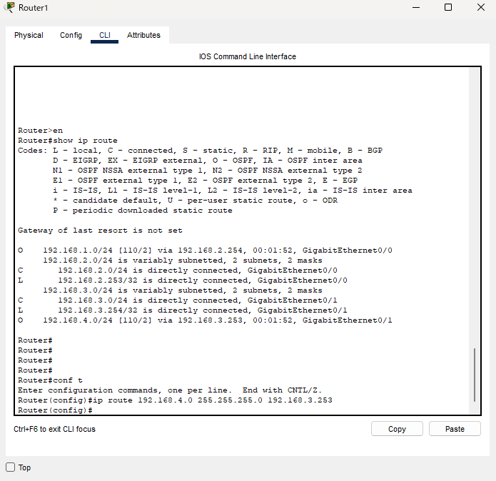
 | Router１から192.168.4.0へスタティックルーティングの設定。

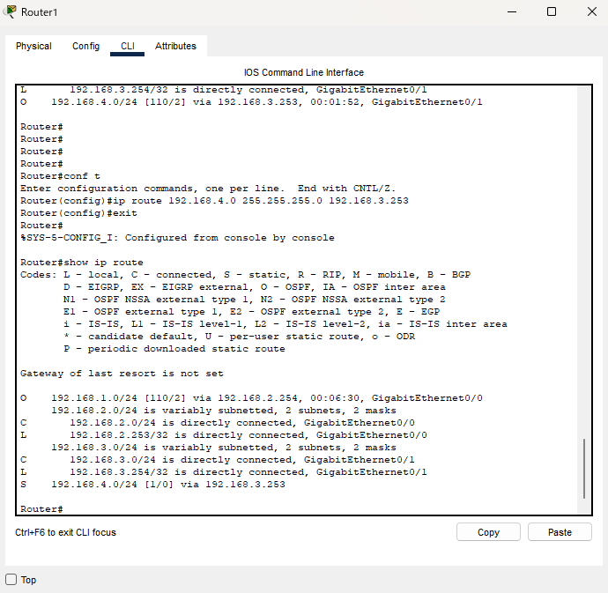
 | ルーティングテーブルの確認。
 | スタティックルーティングが追加された。
 | 192.168.4.0のOSPFはスタティックルーティングのAD値が優先されるため消えてスタティックルーティングが反映された。

